Hoja1
2023-08-25 14:36:58

LA PAZ 28 - HAEDO 4460-2005
BUENOS AIRES luquearti@gmail.com

PASADOR
CERROJO
C/PORTACANDADO
Hº ZINC.

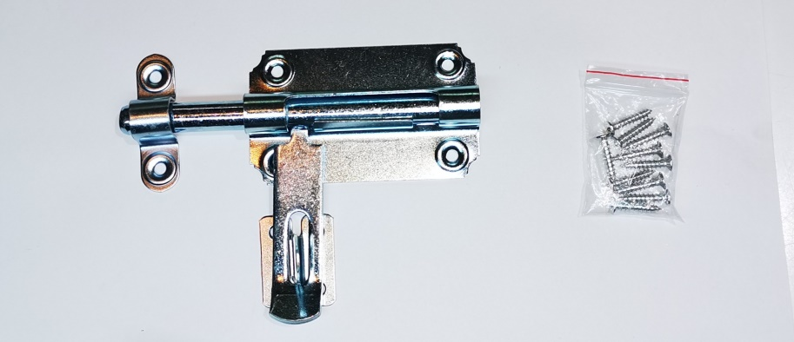

COD. | DESCRIPCION | PRECIO
PAPO-07 | Pasador c/Portacandado Hº zinc. 10x70 | 863.64
PAPO-08 | Pasador c/Portacandado Hº zinc.12x80 | 1022.66
PAPO-09 | Pasador c/Portacandado Hº zinc.12x90 | 1154.77
PAPO-12 | Pasador c/Portacandado Hº zinc.12x125 | 1455.71

 | ENVASE X 12

